Folha1
Paços do Concelho – Bombeiros ( 154 m) | D1 | D2 | Velocidade da luz | Frequência | ʎ | Rn | Obstáculo mais alto | Altura de Tx | Altura de Rx | Desobstruído
 | 60 | 94 | 300000000 | 2400000000 | 0.125 | 2.1396079262 | 93 | 107.7 | 92 | Sim

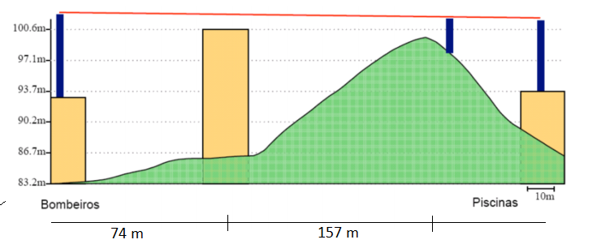
Bombeiros – Piscinas ( 195 m) | D1 | D2 | Velocidade da luz | Frequência | ʎ | Rn | Obstáculo mais alto | Altura de Tx | Altura de Rx | Desobstruído
 | 66 | 135 | 300000000 | 2400000000 | 0.125 | 2.3539423901 | 100.6 | 102 | 101.5 | Não

 | D1 | D2 | Velocidade da luz | Frequência | ʎ | Rn | Obstáculo mais alto | Altura de Tx | Altura de Rx | Desobstruído
 | 66 | 135 | 300000000 | 5600000000 | 0.053571428571 | 1.5410170263 | 100.6 | 102 | 101.5 | Sim

Piscinas – Oficinas ( 364 m) | D1 | D2 | Velocidade da luz | Frequência | ʎ | Rn | Obstáculo mais alto | Altura de Tx | Altura de Rx | Desobstruído
 | 354 | 10 | 300000000 | 2400000000 | 0.125 | 1.1025694267 | 83.5 | 93.7 | 83.5 | Sim

Paços do Concelho – Centro de Interpretação do Alviela ( 3974 ) m) | D1 | D2 | Velocidade da luz | Frequência | ʎ | Rn | Obstáculo mais alto | Altura de Tx | Altura de Rx | Desobstruído
 | 3506 | 469 | 300000000 | 5600000000 | 0.053571428571 | 4.7075010396

